Sheet1
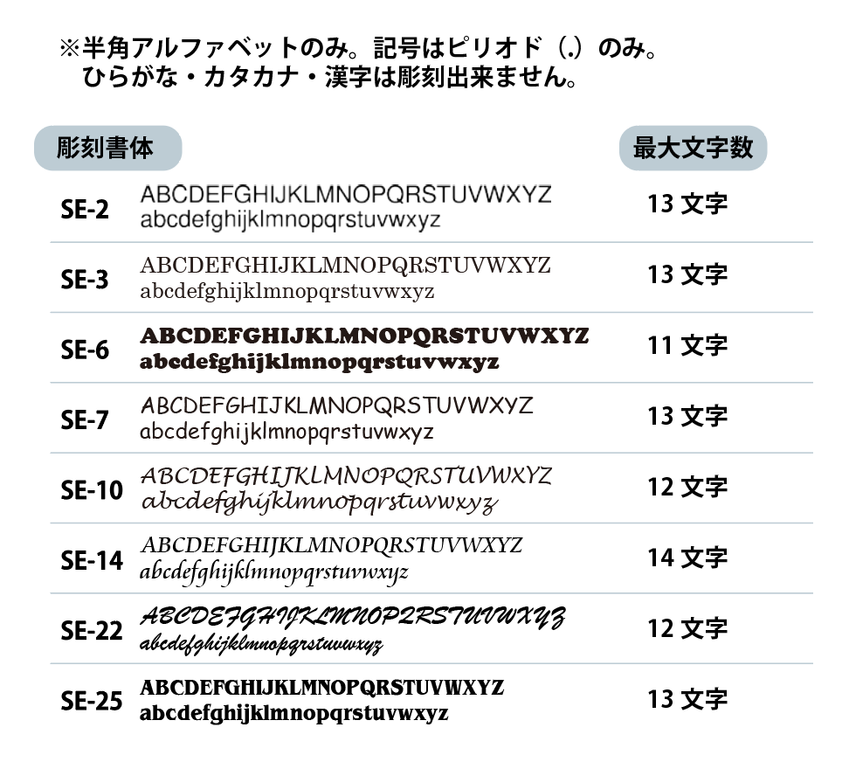
個人名彫刻用フォーマット
No.000000 担当：●● |  |  |  | ←弊社使用欄
学校名
担当者名
商品名
本体色
書体 | SE-3
最大文字数 | 10

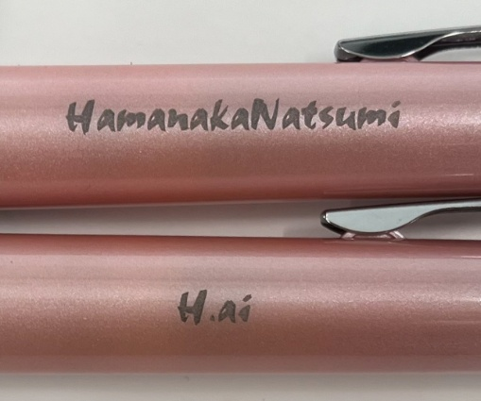
※書体ごとに、彫刻可能最大文字数が決まっています。
最大文字数を超えての彫刻は出来ません。

※彫刻文字数の長さに関わらず
フォントサイズは統一です。

通し番号 | クラス | 彫刻するお名前 | 文字数
1 |  |  | 0
2 |  |  | 0
3 |  |  | 0
4 |  |  | 0
5 |  |  | 0
6 |  |  | 0
7 |  |  | 0
8 |  |  | 0
9 |  |  | 0
10 |  |  | 0
11 |  |  | 0
12 |  |  | 0
13 |  |  | 0
14 |  |  | 0
15 |  |  | 0
16 |  |  | 0
17 |  |  | 0
18 |  |  | 0
19 |  |  | 0
20 |  |  | 0
21 |  |  | 0
22 |  |  | 0
23 |  |  | 0
24 |  |  | 0
25 |  |  | 0
26 |  |  | 0
27 |  |  | 0
28 |  |  | 0
29 |  |  | 0
30 |  |  | 0
31 |  |  | 0
32 |  |  | 0
33 |  |  | 0
34 |  |  | 0
35 |  |  | 0
36 |  |  | 0
37 |  |  | 0
38 |  |  | 0
39 |  |  | 0
40 |  |  | 0
41 |  |  | 0
42 |  |  | 0
43 |  |  | 0
44 |  |  | 0
45 |  |  | 0
46 |  |  | 0
47 |  |  | 0
48 |  |  | 0
49 |  |  | 0
50 |  |  | 0
51 |  |  | 0
52 |  |  | 0
53 |  |  | 0
54 |  |  | 0
55 |  |  | 0
56 |  |  | 0
57 |  |  | 0
58 |  |  | 0
59 |  |  | 0
60 |  |  | 0
61 |  |  | 0
62 |  |  | 0
63 |  |  | 0
64 |  |  | 0
65 |  |  | 0
66 |  |  | 0
67 |  |  | 0
68 |  |  | 0
69 |  |  | 0
70 |  |  | 0
71 |  |  | 0
72 |  |  | 0
73 |  |  | 0
74 |  |  | 0
75 |  |  | 0
76 |  |  | 0
77 |  |  | 0
78 |  |  | 0
79 |  |  | 0
80 |  |  | 0
81 |  |  | 0
82 |  |  | 0
83 |  |  | 0
84 |  |  | 0
85 |  |  | 0
86 |  |  | 0
87 |  |  | 0
88 |  |  | 0
89 |  |  | 0
90 |  |  | 0
91 |  |  | 0
92 |  |  | 0
93 |  |  | 0
94 |  |  | 0
95 |  |  | 0
96 |  |  | 0
97 |  |  | 0
98 |  |  | 0
99 |  |  | 0
100 |  |  | 0
101 |  |  | 0
102 |  |  | 0
103 |  |  | 0
104 |  |  | 0
105 |  |  | 0
106 |  |  | 0
107 |  |  | 0
108 |  |  | 0
109 |  |  | 0
110 |  |  | 0
111 |  |  | 0
112 |  |  | 0
113 |  |  | 0
114 |  |  | 0
115 |  |  | 0
116 |  |  | 0
117 |  |  | 0
118 |  |  | 0
119 |  |  | 0
120 |  |  | 0
121 |  |  | 0
122 |  |  | 0
123 |  |  | 0
124 |  |  | 0
125 |  |  | 0
126 |  |  | 0
127 |  |  | 0
128 |  |  | 0
129 |  |  | 0
130 |  |  | 0
131 |  |  | 0
132 |  |  | 0
133 |  |  | 0
134 |  |  | 0
135 |  |  | 0
136 |  |  | 0
137 |  |  | 0
138 |  |  | 0
139 |  |  | 0
140 |  |  | 0
141 |  |  | 0
142 |  |  | 0
143 |  |  | 0
144 |  |  | 0
145 |  |  | 0
146 |  |  | 0
147 |  |  | 0
148 |  |  | 0
149 |  |  | 0
150 |  |  | 0
151 |  |  | 0
152 |  |  | 0
153 |  |  | 0
154 |  |  | 0
155 |  |  | 0
156 |  |  | 0
157 |  |  | 0
158 |  |  | 0
159 |  |  | 0
160 |  |  | 0
161 |  |  | 0
162 |  |  | 0
163 |  |  | 0
164 |  |  | 0
165 |  |  | 0
166 |  |  | 0
167 |  |  | 0
168 |  |  | 0
169 |  |  | 0
170 |  |  | 0
171 |  |  | 0
172 |  |  | 0
173 |  |  | 0
174 |  |  | 0
175 |  |  | 0
176 |  |  | 0
177 |  |  | 0
178 |  |  | 0
179 |  |  | 0
180 |  |  | 0
181 |  |  | 0
182 |  |  | 0
183 |  |  | 0
184 |  |  | 0
185 |  |  | 0
186 |  |  | 0
187 |  |  | 0
188 |  |  | 0
189 |  |  | 0
190 |  |  | 0
191 |  |  | 0
192 |  |  | 0
193 |  |  | 0
194 |  |  | 0
195 |  |  | 0
196 |  |  | 0
197 |  |  | 0
198 |  |  | 0
199 |  |  | 0
200 |  |  | 0
201 |  |  | 0
202 |  |  | 0
203 |  |  | 0
204 |  |  | 0
205 |  |  | 0
206 |  |  | 0
207 |  |  | 0
208 |  |  | 0
209 |  |  | 0
210 |  |  | 0
211 |  |  | 0
212 |  |  | 0
213 |  |  | 0
214 |  |  | 0
215 |  |  | 0
216 |  |  | 0
217 |  |  | 0
218 |  |  | 0
219 |  |  | 0
220 |  |  | 0
221 |  |  | 0
222 |  |  | 0
223 |  |  | 0
224 |  |  | 0
225 |  |  | 0
226 |  |  | 0
227 |  |  | 0
228 |  |  | 0
229 |  |  | 0
230 |  |  | 0
231 |  |  | 0
232 |  |  | 0
233 |  |  | 0
234 |  |  | 0
235 |  |  | 0
236 |  |  | 0
237 |  |  | 0
238 |  |  | 0
239 |  |  | 0
240 |  |  | 0
241 |  |  | 0
242 |  |  | 0
243 |  |  | 0
244 |  |  | 0
245 |  |  | 0
246 |  |  | 0
247 |  |  | 0
248 |  |  | 0
249 |  |  | 0
250 |  |  | 0
251 |  |  | 0
252 |  |  | 0

弊社使用①
クルトガアドバンス アップグレード（0.5） | 35 | SE-2 | 10
クルトガアドバンス アップグレード（0.3） | 35 | SE-3 | 10
アルファゲル807 | 35 | SE-6 | 8
アルファゲル スイッチ（0.5） | 35 | SE-7 | 10
アルファゲル スイッチ（0.3） | 35 | SE-10 | 9
ジェットストリームFシリーズ | 30 | SE-14 | 11
ピュアモルト2＆1 | 30 | SE-22 | 9
アクロドライブ ツープラスワン | 35 | SE-25 | 10

このシートは弊社使用欄です。
お客様は編集しないようお願いいたします。

